右
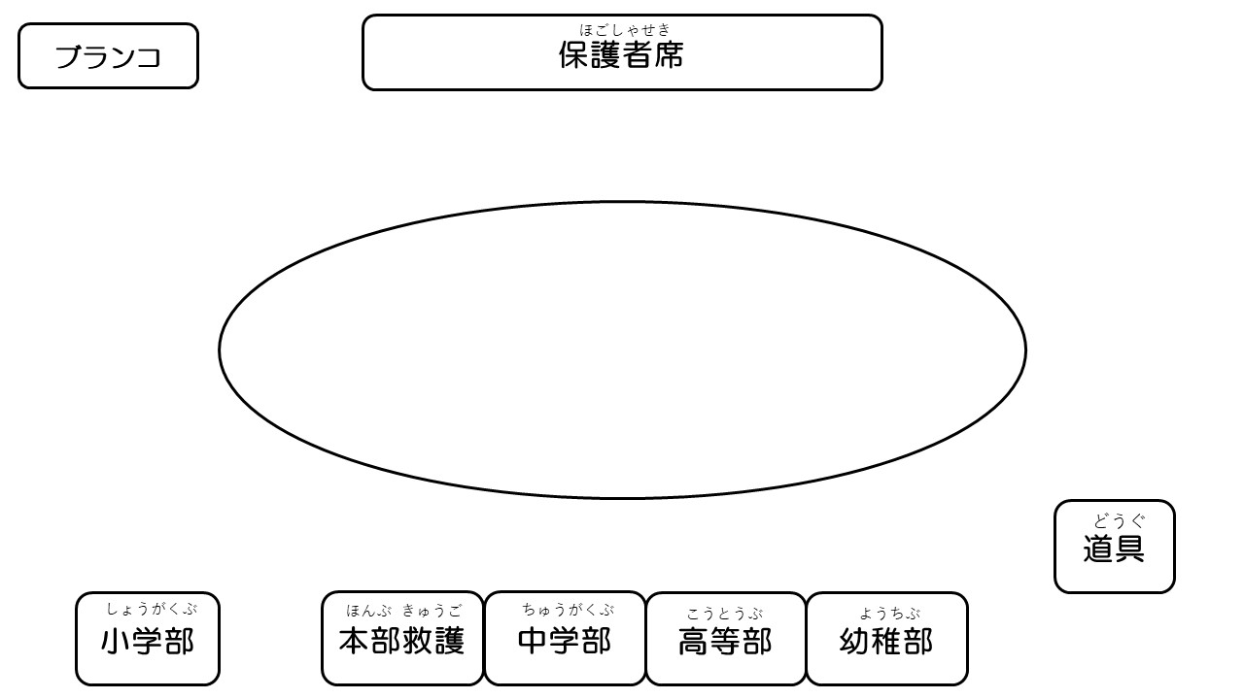
＊保護者観覧席について
・観覧席はトラックの北側（道路に近いネット側）となっています。
・学校所有のテントを活用ください。（家庭からのテントの持ち込みはご遠慮ください。）

＊お願い
・写真等の撮影時はトラック内には立ち入らないでください。またインターネット等への掲示はおやめください。

・｢とくちょー阿波踊り｣の最後に乱舞をします。お声かけをいたしますので、保護者の皆様もぜひ乱舞の渦にお入りください。

・「幸せの３色ボール」はオープン種目ですので、是非ご参加ください。

＊トイレについて
・校舎１階の中央（生徒玄関近く）と西側（事務室近く）のトイレを使用してください。

 | テント配置図

